SISTEMA_PUESTATIERRA
 | REPORTE FOTOGRÁFICO - Sistema de Puesta a Tierra
Nombre de la Estacion: | ENTRADA_ROMA
Nombre de Localidad: | NUEVO IMPERIAL
Fecha: | 18/04/2026 - 18/04/2026
Direccion: | CP MENOR PUEBLO NUEVO DE CONTA MZ R1 LT 6
ID site: | LI5532
CRQ: | CRQ000000053558
Sticker Año mantenimiento |  |  | Letrero de Localidad beneficiaria o GPS
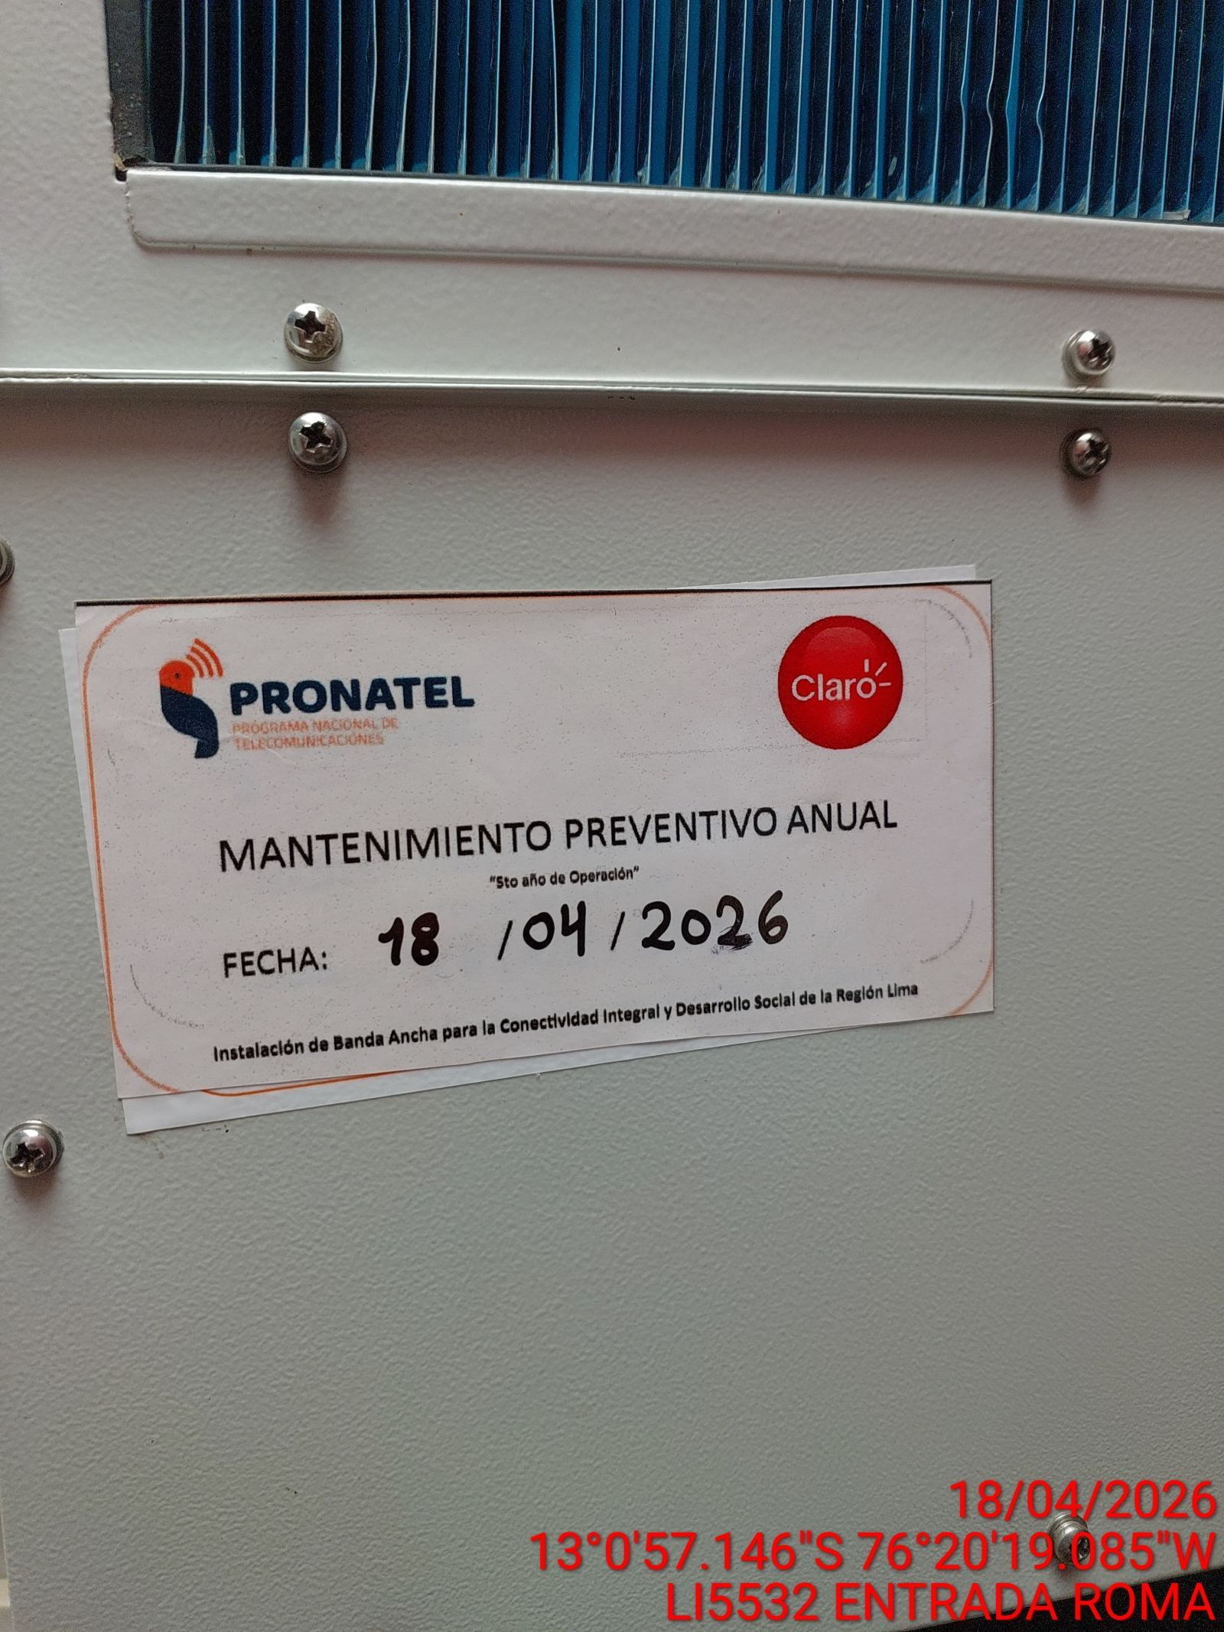 |  |  | 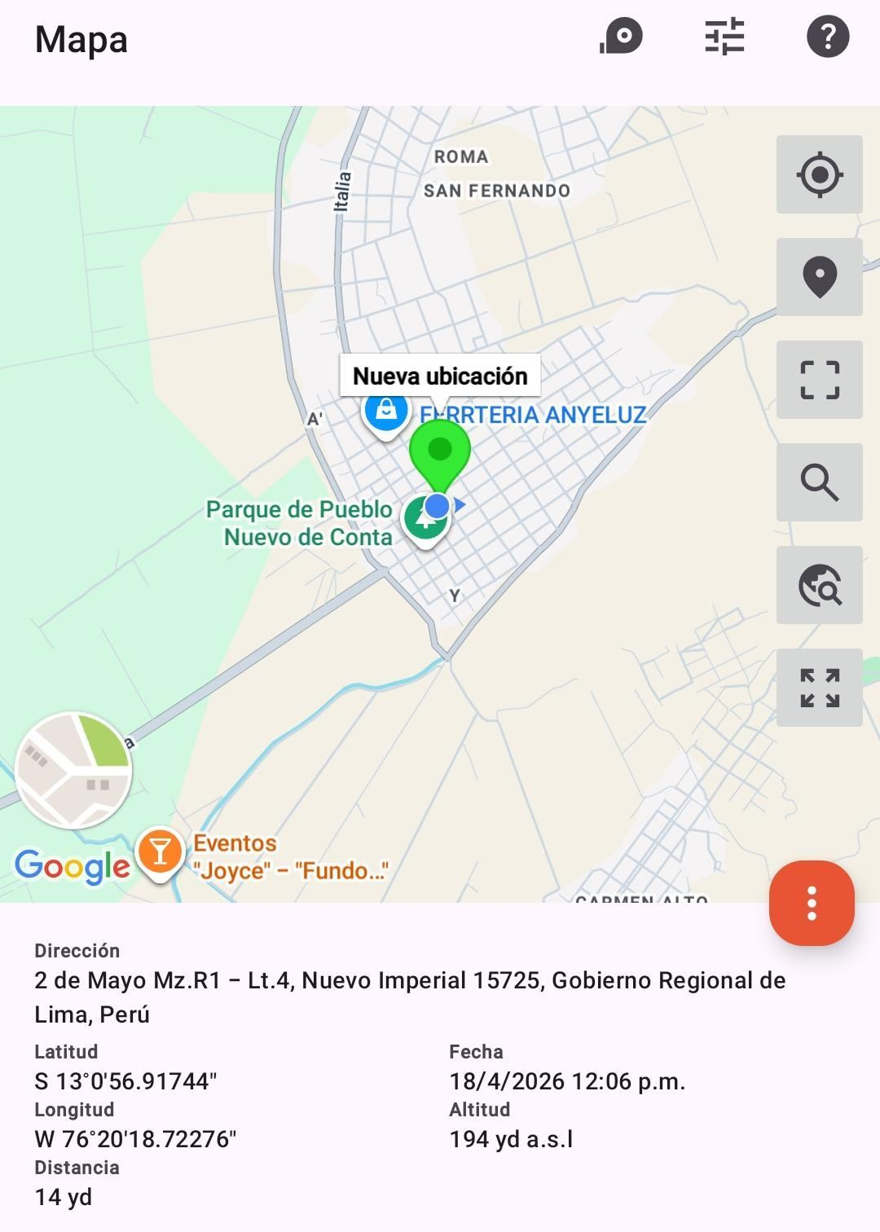

INSPECCIÓN VISUAL
ANTES |  | DURANTE |  | DESPUES
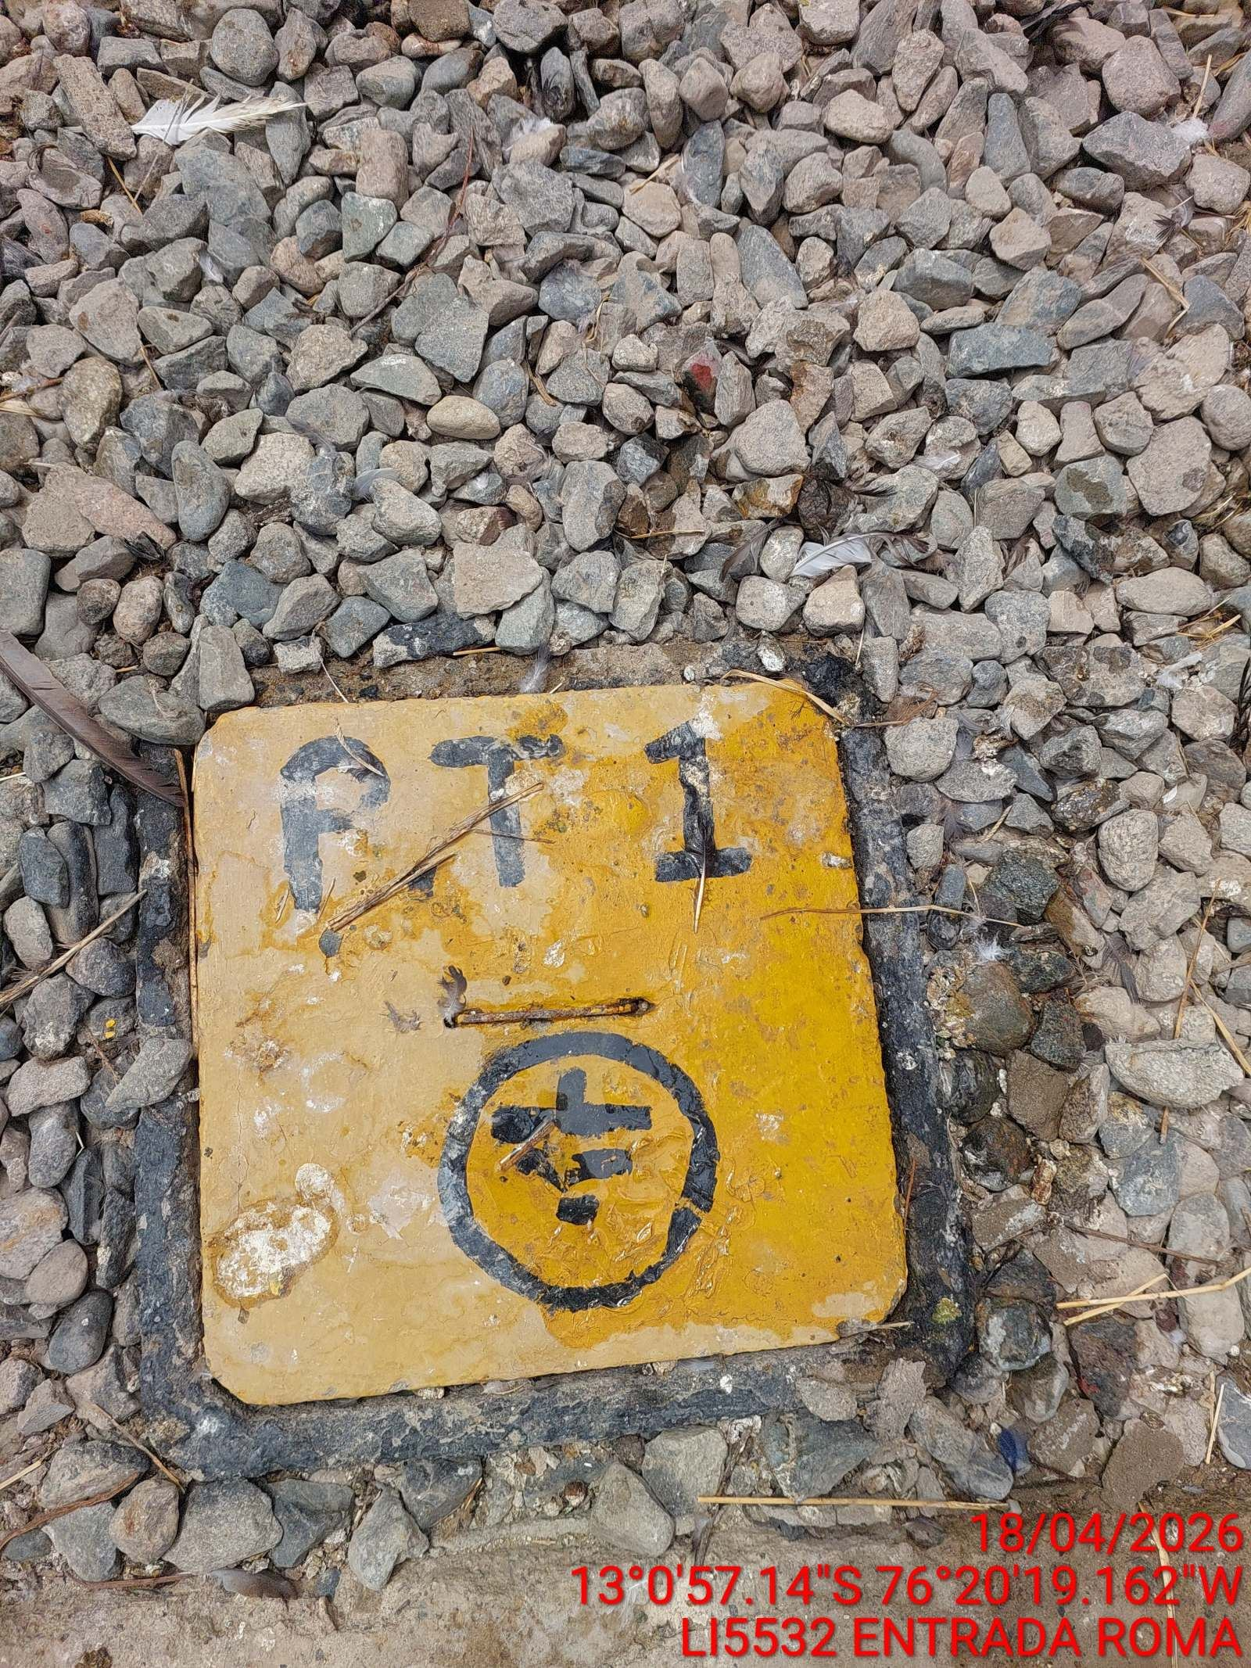 |  | 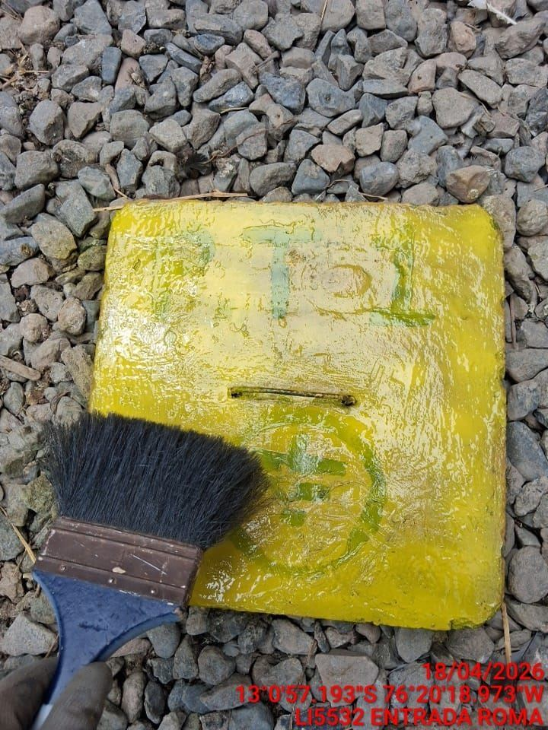 |  | 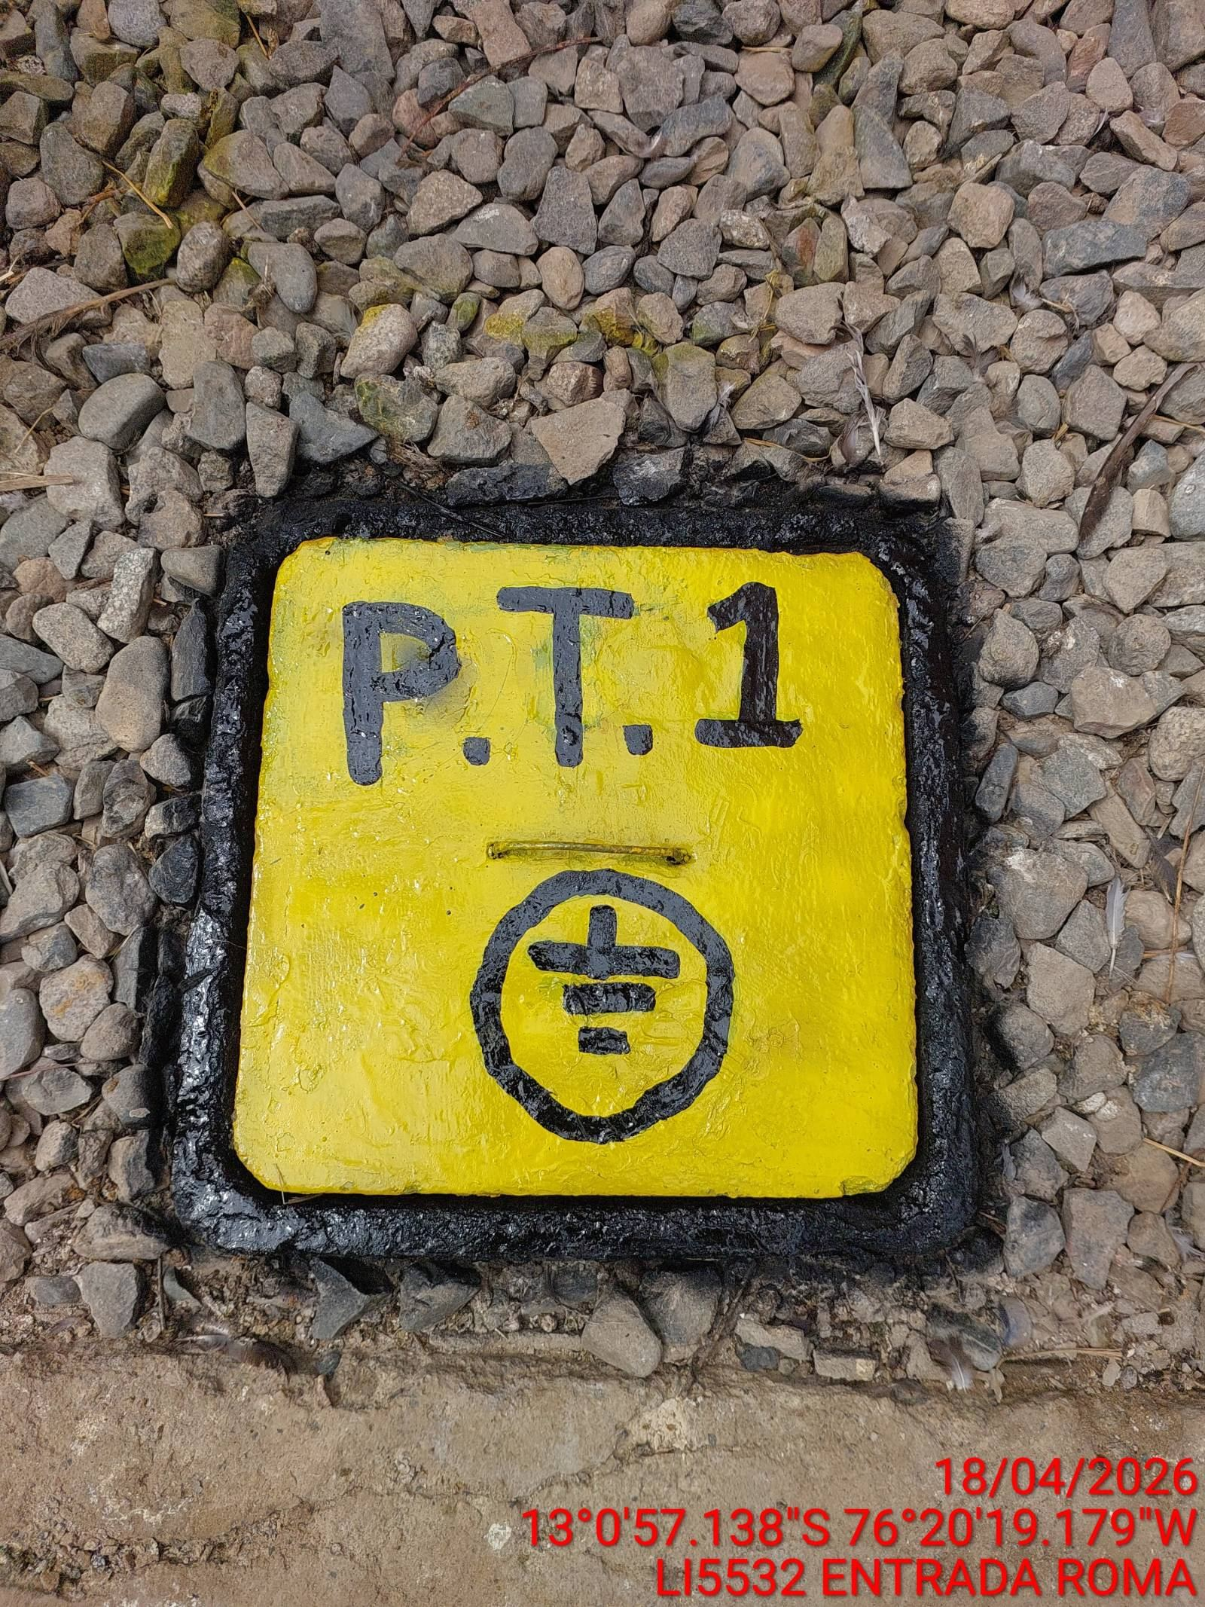

LIMPIEZA TÉCNICA DE COMPONENTES
ANTES |  | DURANTE |  | DESPUES
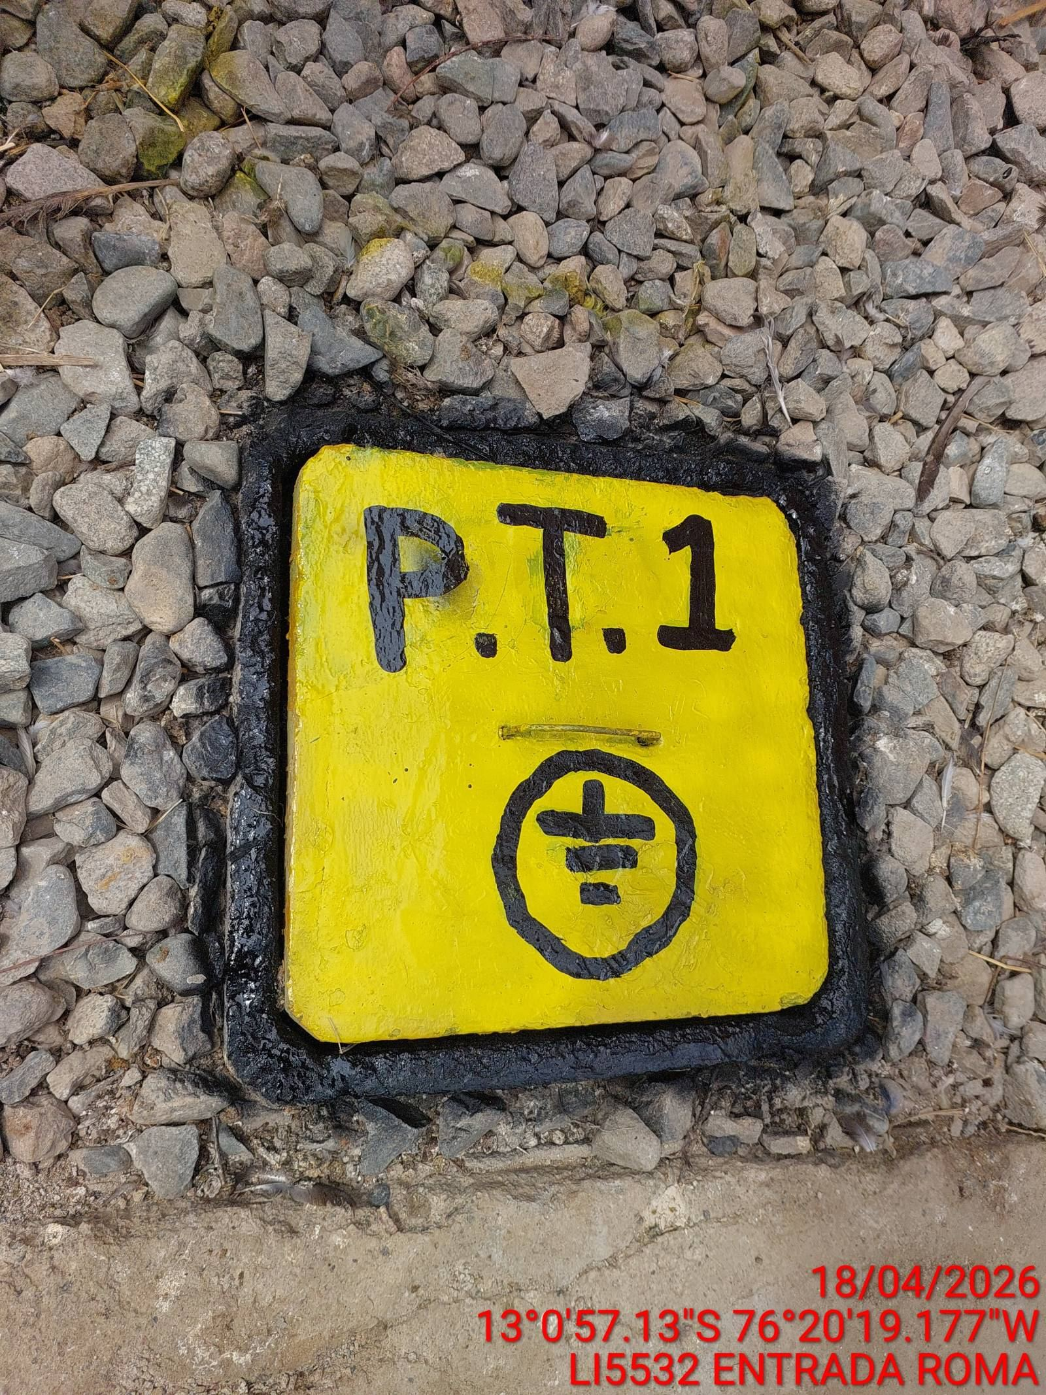 |  | 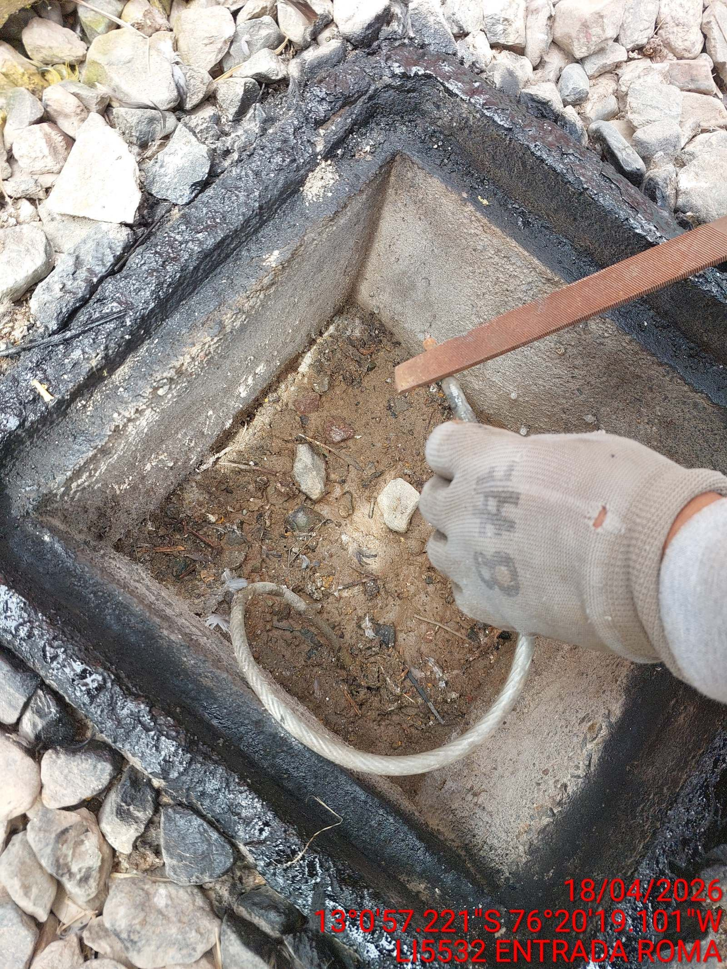 |  | 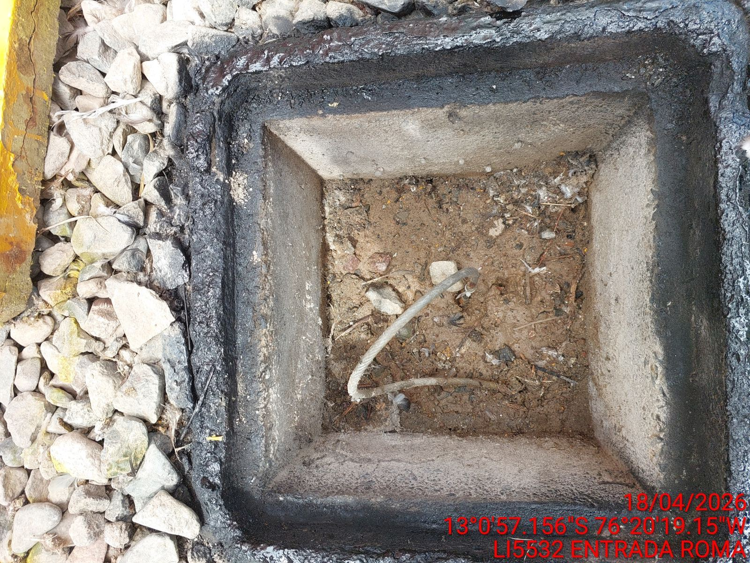

AJUSTE DE CONEXIONADO Y ACTUALIZACION DE SEÑALIZADO
ANTES |  | DURANTE |  | DESPUES
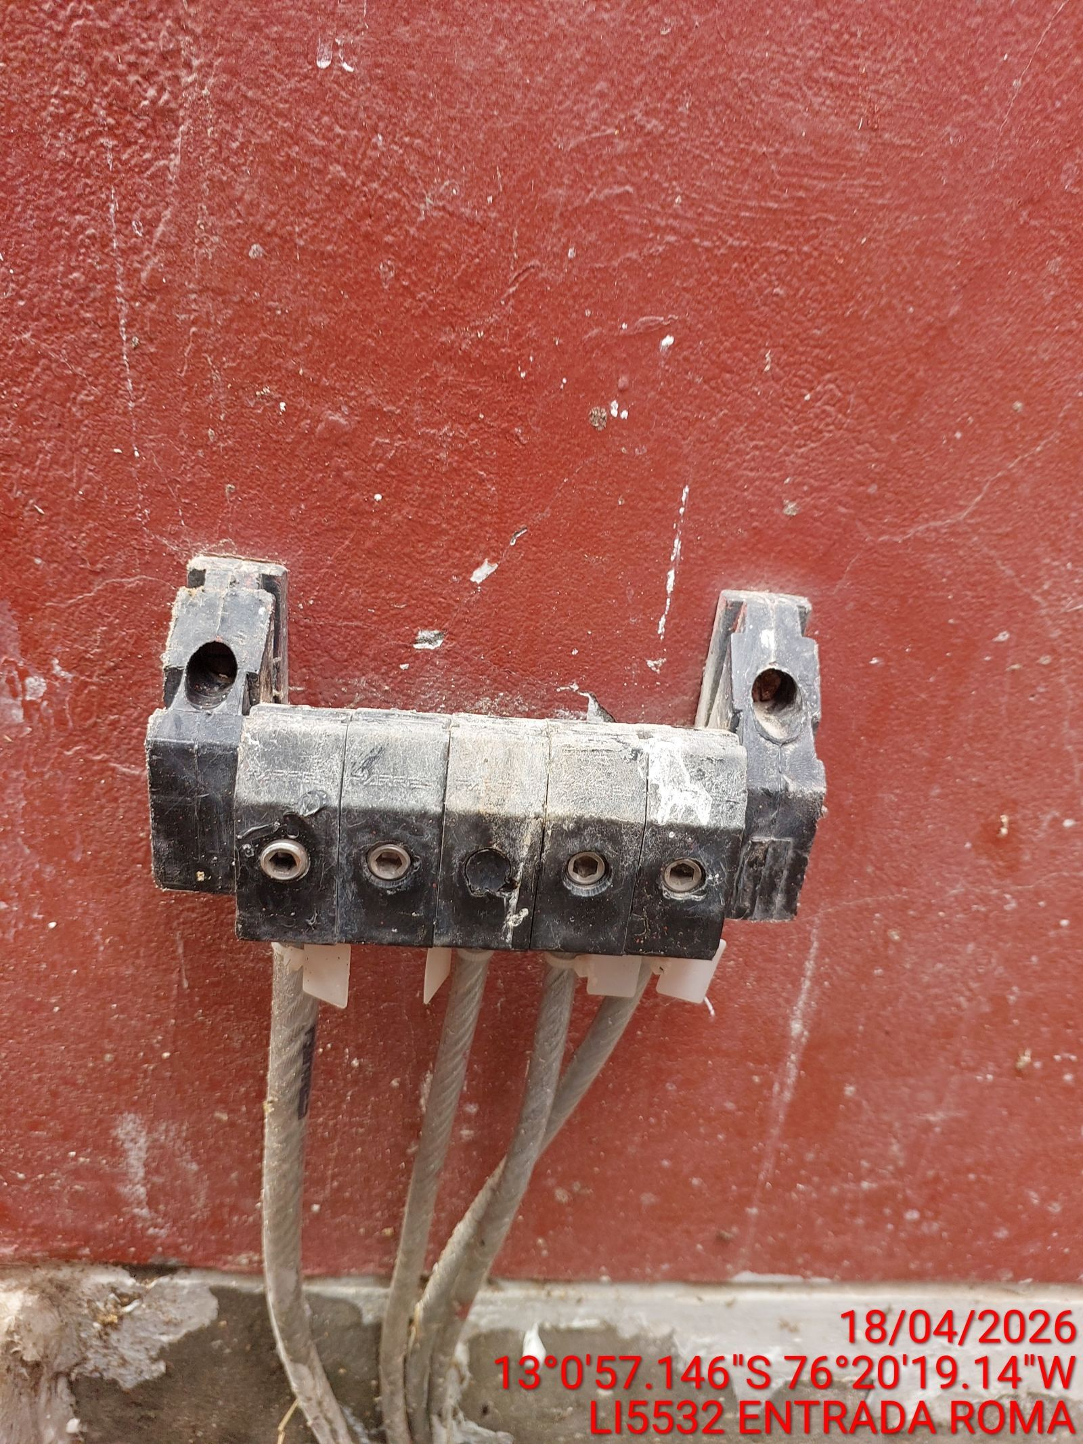 |  | 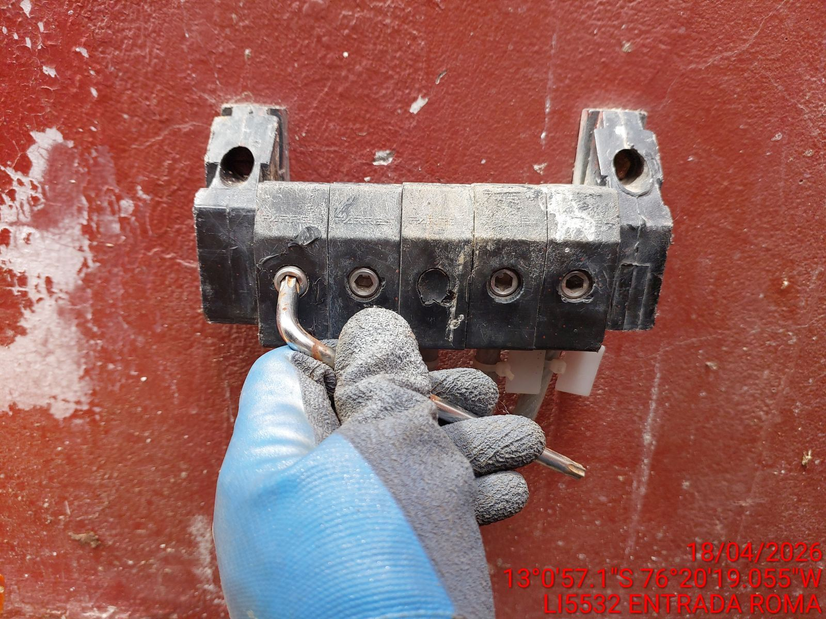 |  | 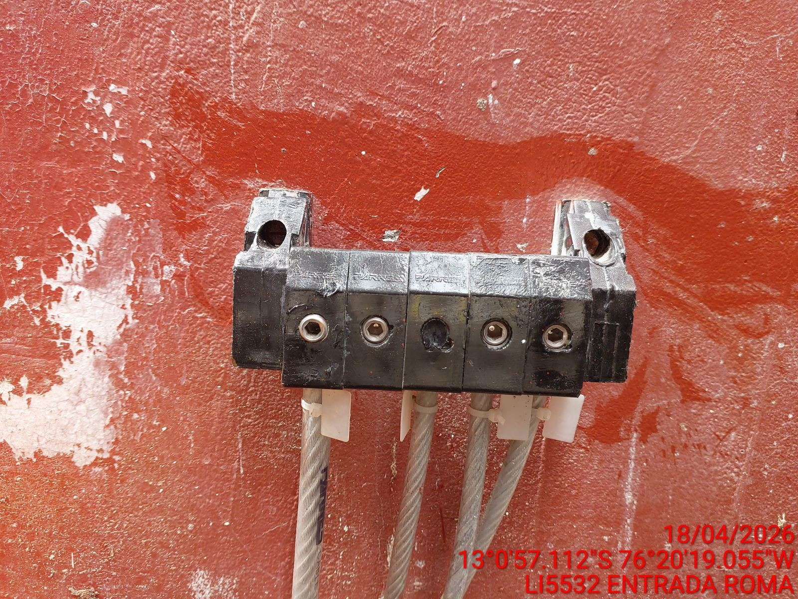

MEDICIÓN Y MEJORAMIENTO DE LA RESISTIVIDAD DEL SPAT
ANTES |  | DURANTE |  | DESPUES
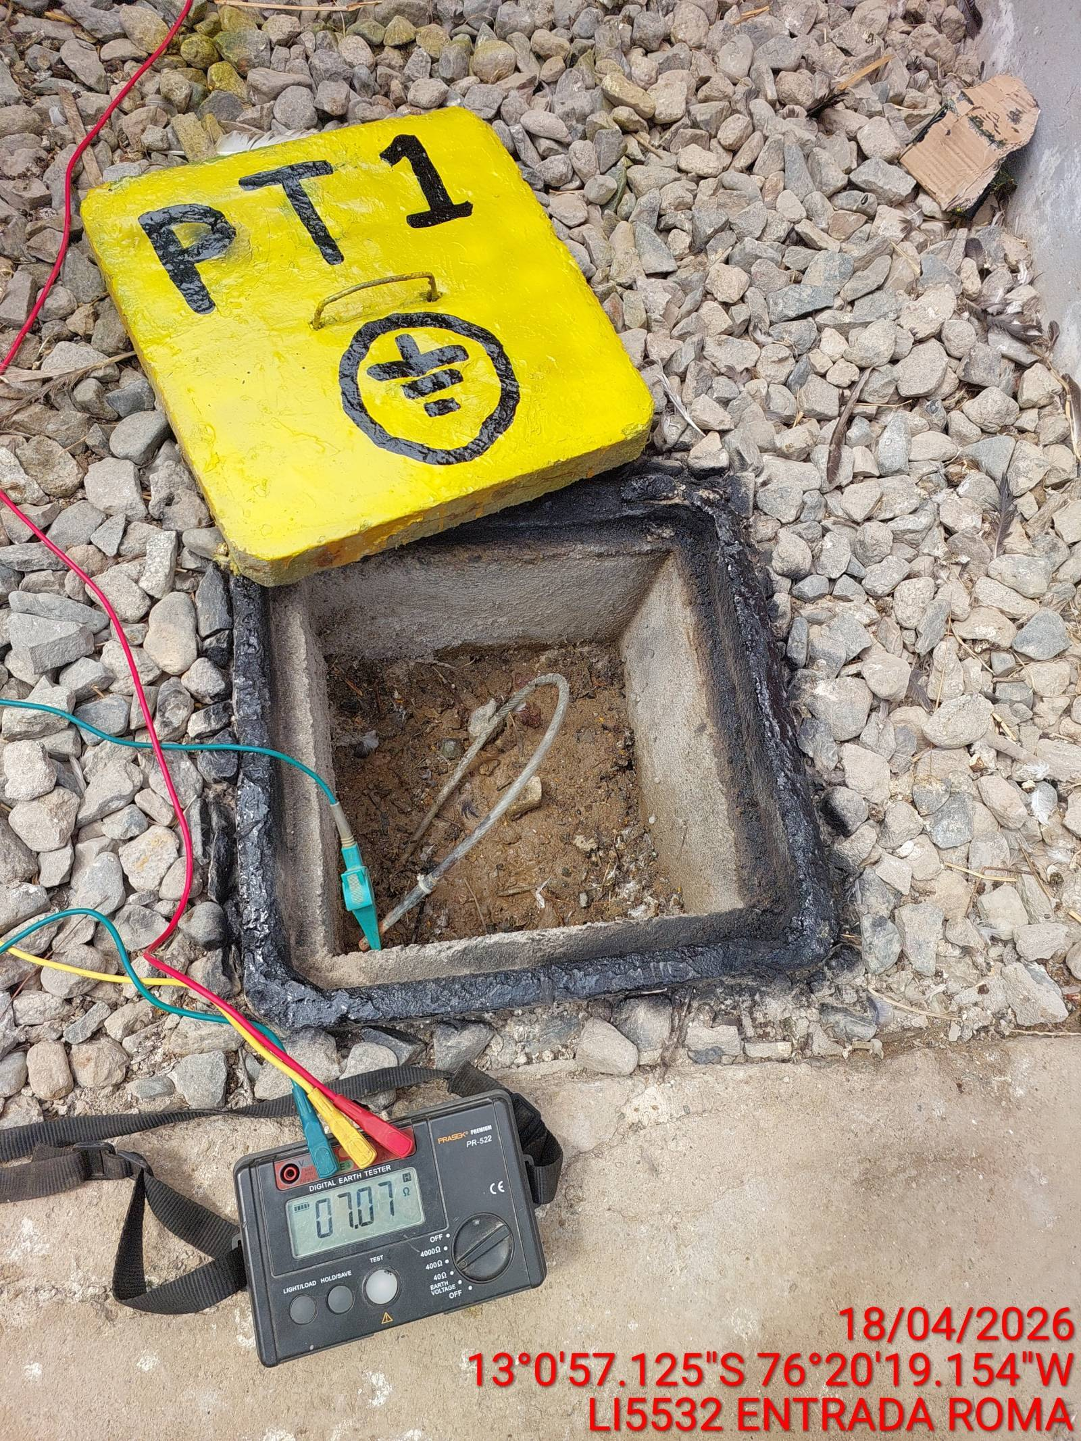 |  | 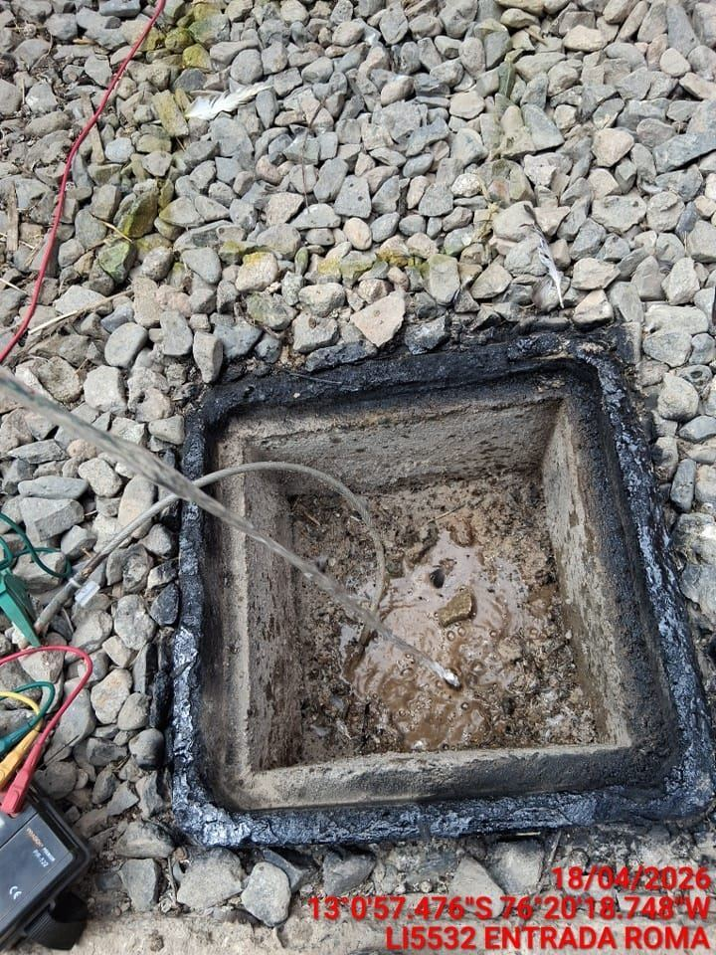 |  | 